ScalaIDE
Scala開発環境セットアップ手順(ScalaIDE)

 | 目次
 | ０ |  | ScalaIDEとは
 | １ |  | ScalaIDEのダウンロード・展開
 | ２ |  | gradleインストール
 | ３ |  | プロジェクト作成
 | ４ |  | Scalaネイチャーの追加
 | ５ |  | ソースフォルダ作成
 | ６ |  | ビルドスクリプト作成
 | ７ |  | HelloWorld
 | ８ |  | 実行ファイル作成
 | ９ |  | おすすめライブラリ
 | １０ |  | おすすめカラー

 | ０ | ScalaIDEとは
 |  |  | EclipseにScalaをバンドルした開発環境
 |  |  | Scalaに特化した環境を作る場合は最も手軽
 |  |  | 日本語版が存在しないので、メニュー等を日本語で扱いたいのであればpleiadesにscalaIDEをインストールする |  |  |  |  |  | ※本手順書対象外

 | １ | ScalaIDEのダウンロード・展開

 |  | ① | 下記URLにアクセスし、トップページからダウンロードページへ進み、IDEをダウンロードする。
 |  |  | ※画像はFireFoxの場合の例
 |  |  | ScalaIDE HP |  |  | http://scala-ide.org/

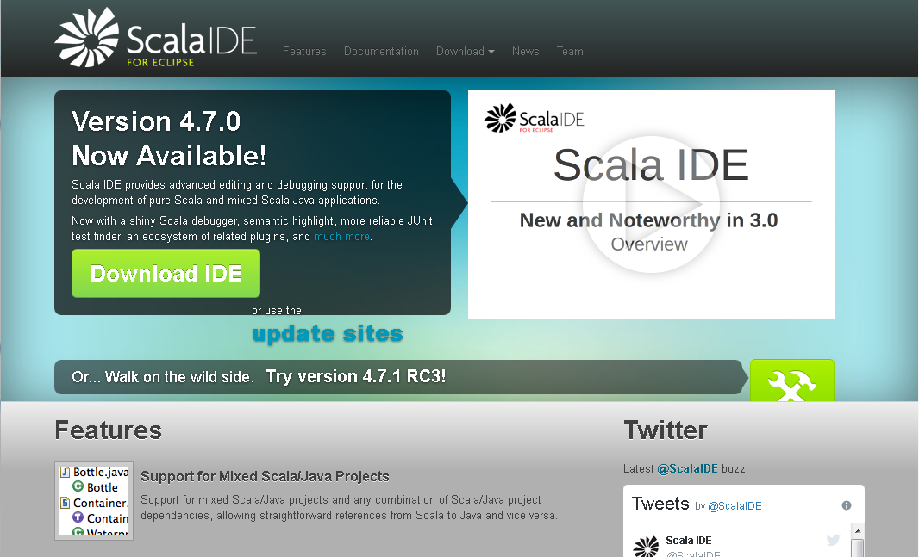

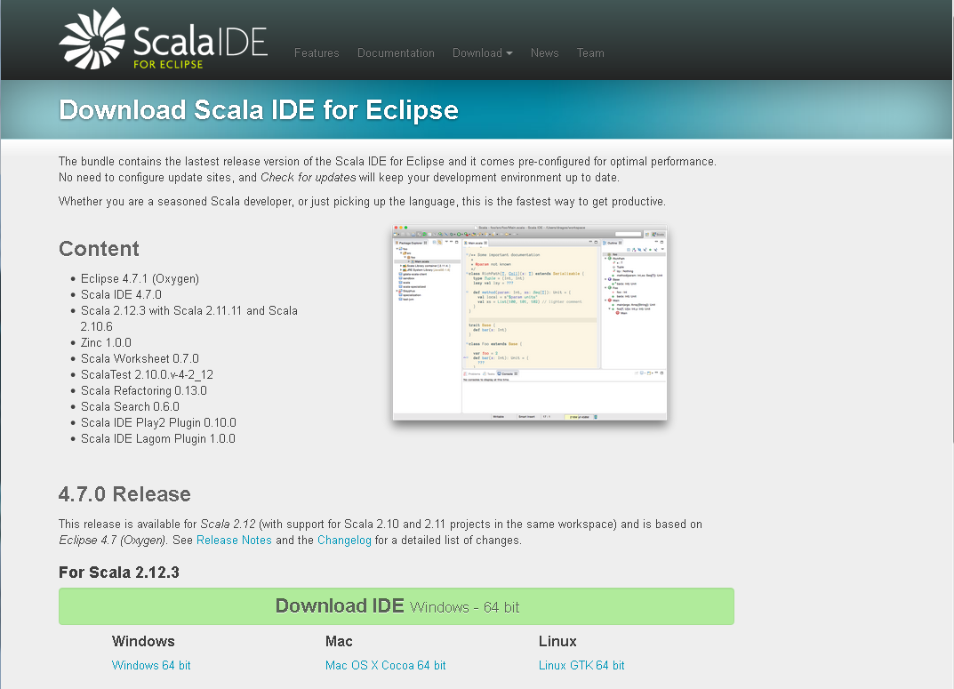

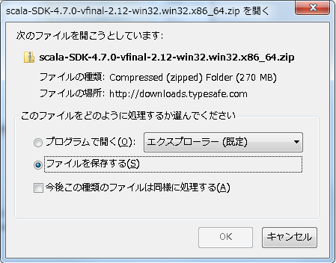

 |  | ② | ダウンロードされたzipファイルを任意のディレクトリに解凍する。
 |  |  | ※素のEclipse同様にインストール不要なので、解凍先のフォルダがプログラムのパスとなる。

 | ２ | gradleインストール

 |  | ① | eclipseフォルダ内の実行ファイルを起動する。
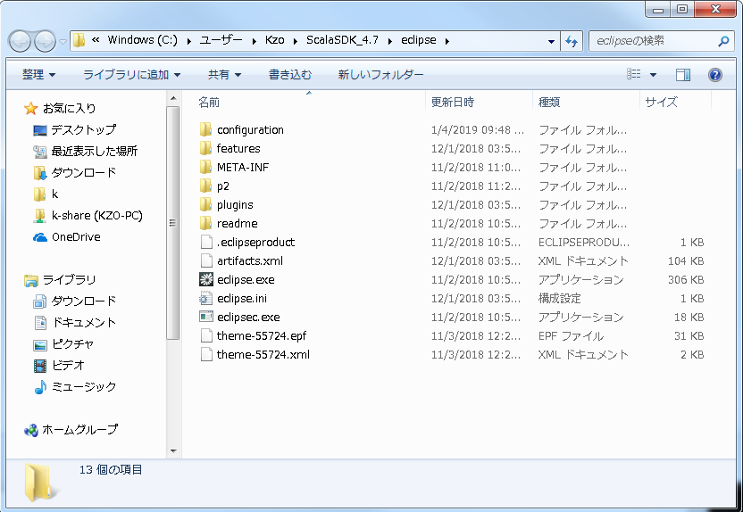

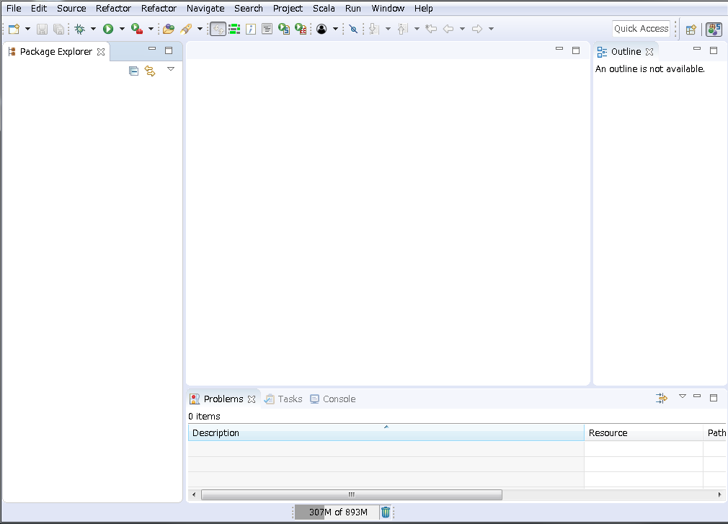

 |  | ② | マーケットプレイスを立ち上げ、「gradle」を検索する。
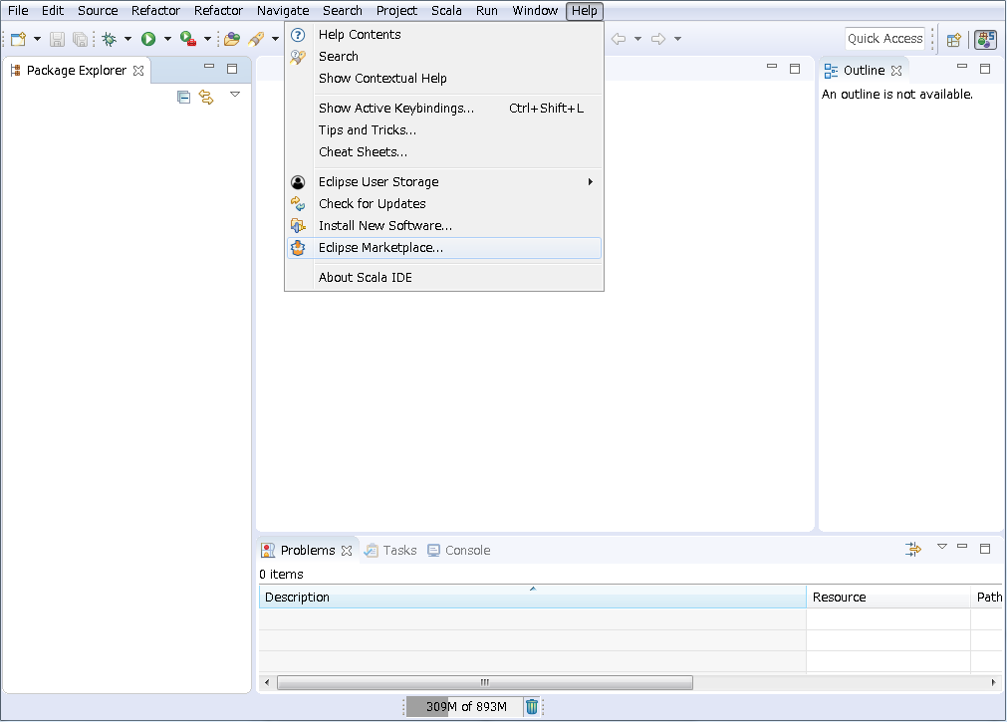

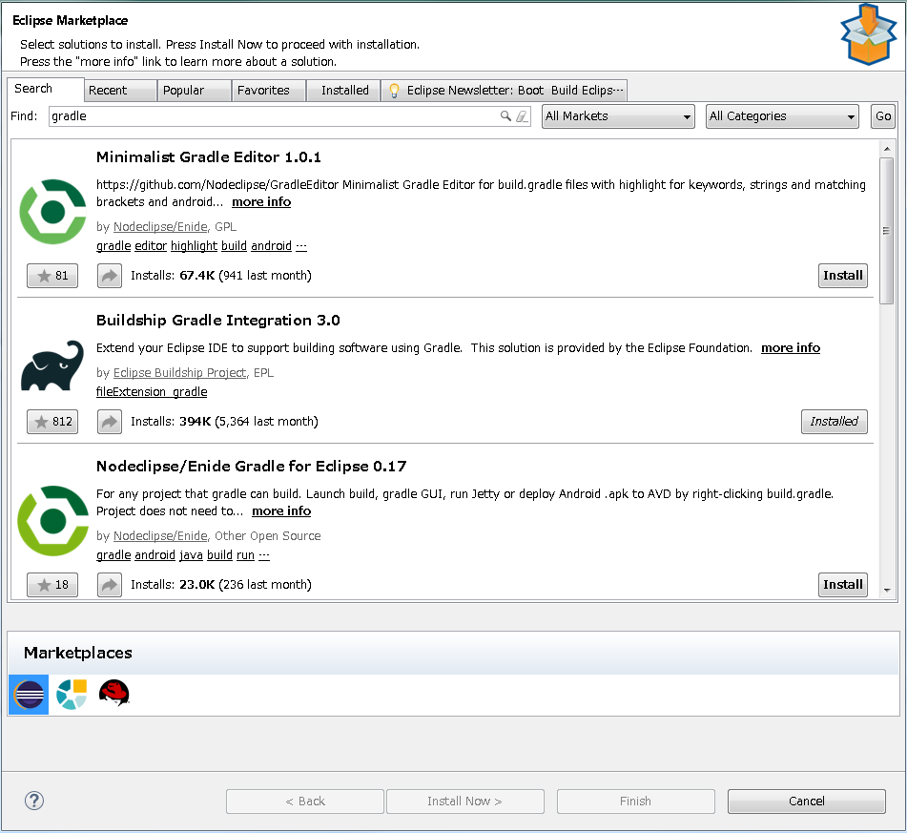

 |  |  |  |  |  |  |  | ※全てデフォルト設定のままインストールを進める。

 | ３ | プロジェクト作成

 |  | ① | File - New - Other... を選択しgradleプロジェクトを作成する
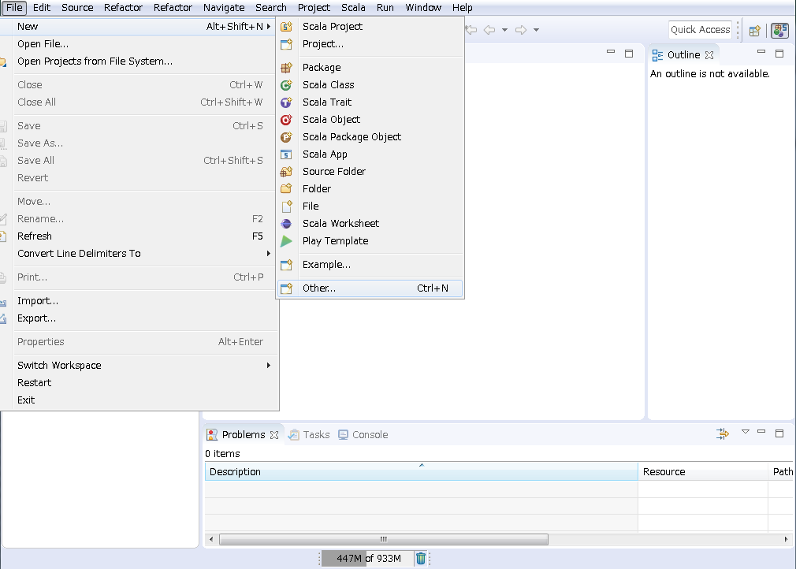

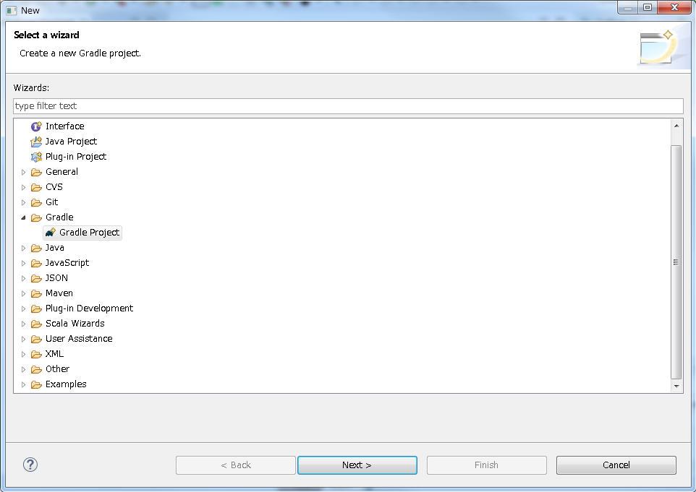

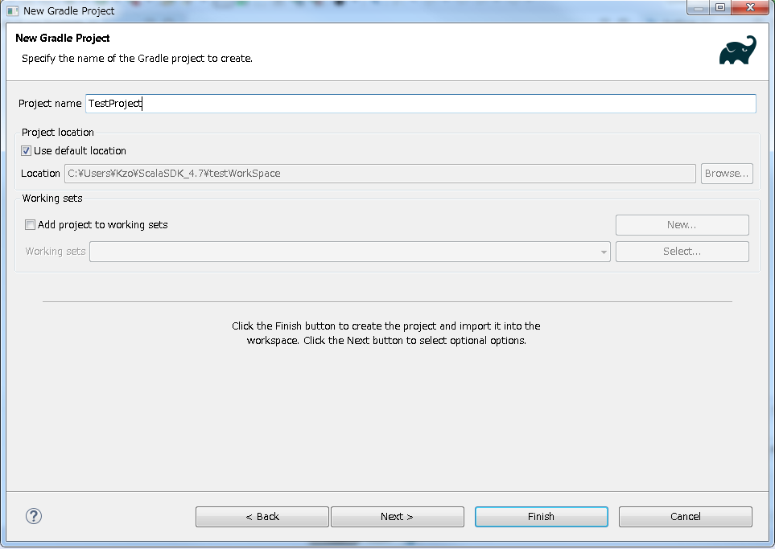

 |  |  |  |  |  |  |  | ※プロジェクト名は任意

４ |  | Scalaネイチャーの追加

 |  | ① | プロジェクトフォルダの右クリックメニューからScalaネイチャーを追加する。
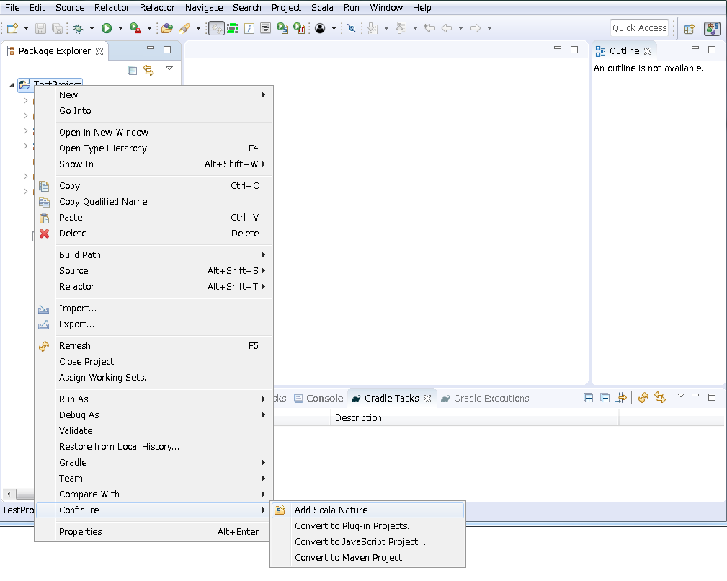

 |  | ② | プロジェクトフォルダの「J」マークが「S」に変わっていることを確認する。

５ |  | ソースフォルダ作成

 |  | ① | プロジェクトフォルダに下記のソースフォルダを作成する。

 |  |  | ソース |  |  | src/main/scala | ※ソースフォルダにはjavaファイルも配置可能
 |  |  | テストソース |  |  | src/test/scala | ※テストソースフォルダにはjavaファイルも配置可能
 |  |  | リソース |  |  | src/main/resources | ※コンパイル時にjarに含まれる「./xxxx」としてアクセス可能

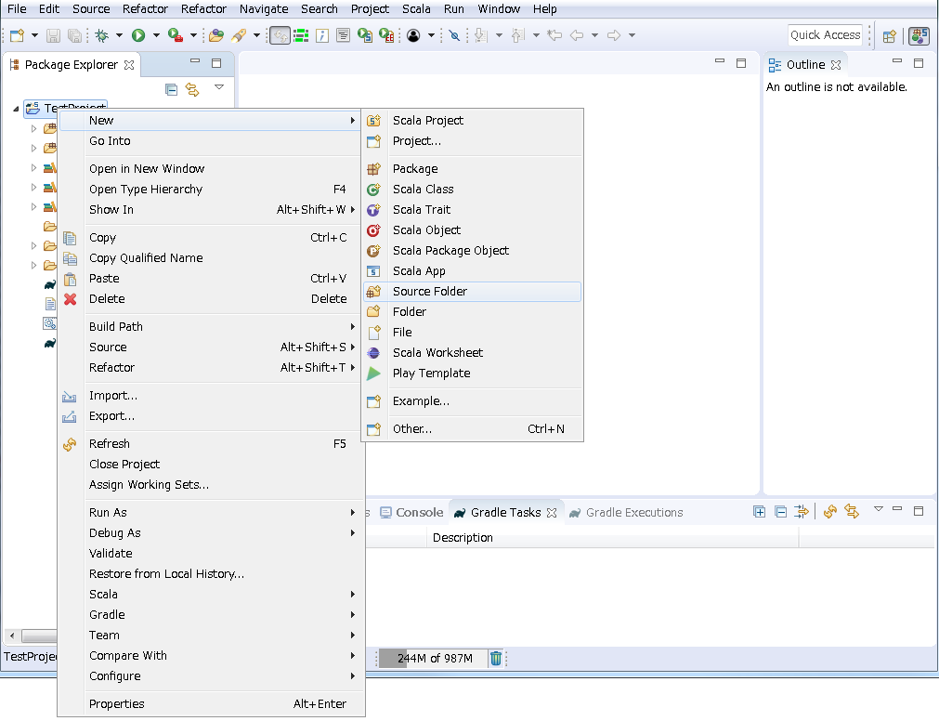

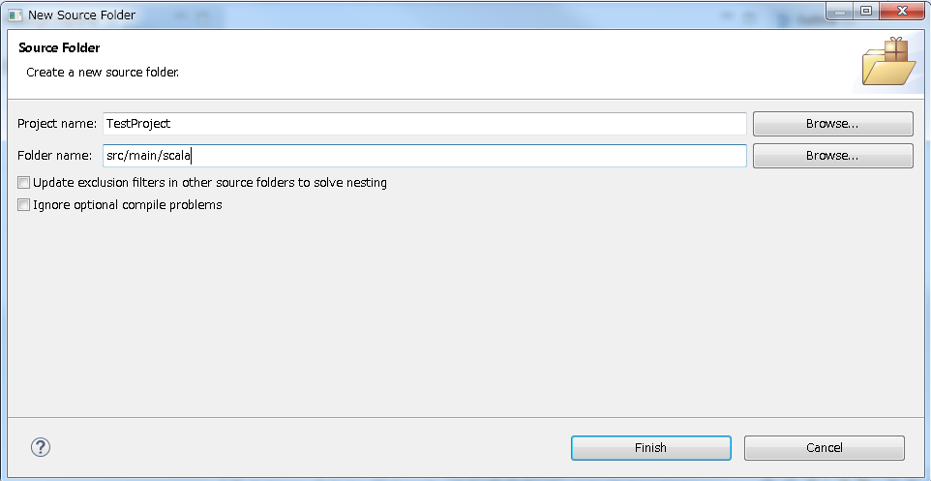

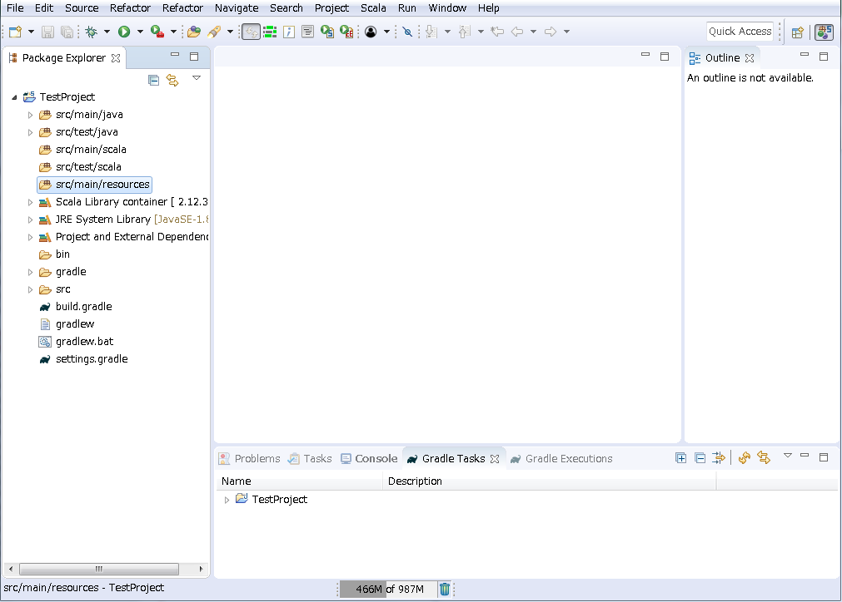

 |  | ② | 以下のjavaのソースフォルダを削除する。

 |  |  | ソース |  |  | src/main/java
 |  |  | テストソース |  |  | src/test/java

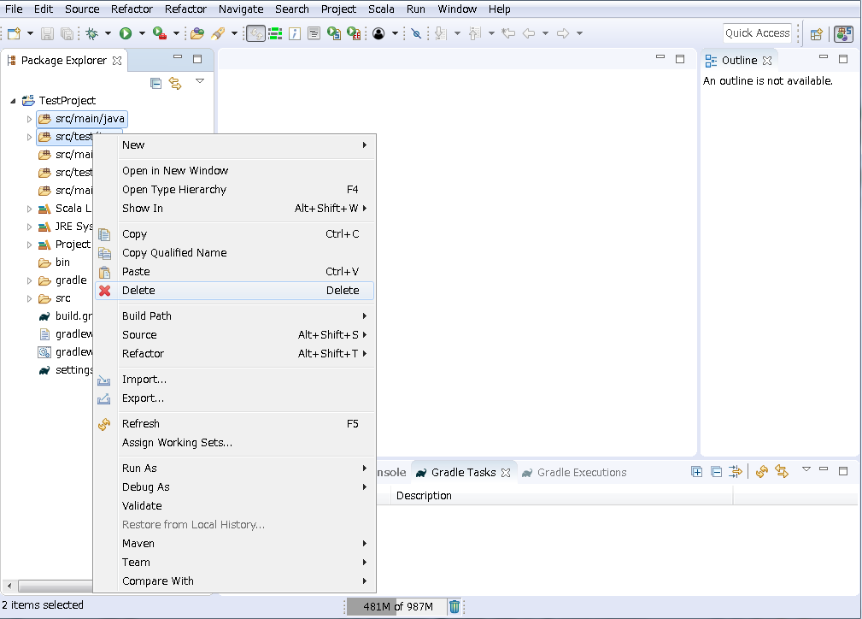

６ |  | ビルドスクリプト作成

 |  |  | ① | 「gradle.build」を開く。
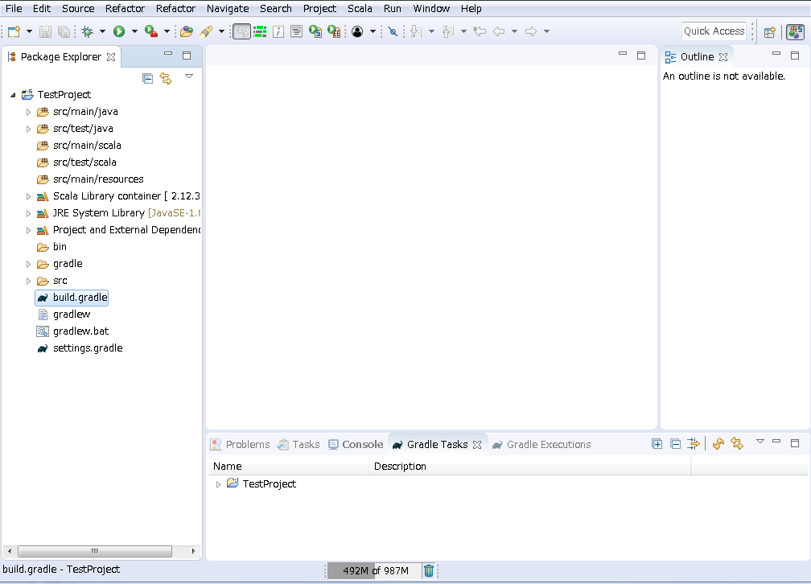

 |  |  | ② | デフォルトの内容を全消去し下記のスクリプトを貼り付け、保存する。
 |  |  |  | apply plugin: 'java' apply plugin: 'scala' repositories { jcenter() } version = '1.0.0' jar.baseName = 'TestProject' dependencies { compile 'org.scala-lang:scala-library:2.12.8' } sourceSets { main { scala { srcDirs = ['src/main/scala'] } } test { scala { srcDirs = ['src/test/scala'] } } } jar { manifest { attributes "Main-Class" : "main.Main" } from (configurations.runtime.resolve().collect { it.isDirectory() ? it : zipTree(it) }) { exclude 'META-INF/MANIFEST.MF' exclude 'META-INF/*.SF' exclude 'META-INF/*.DSA' exclude 'META-INF/*.RSA' } }

 |  |  | ③ | 右クリックメニューから、ビルドファイルのリフレッシュを行う。
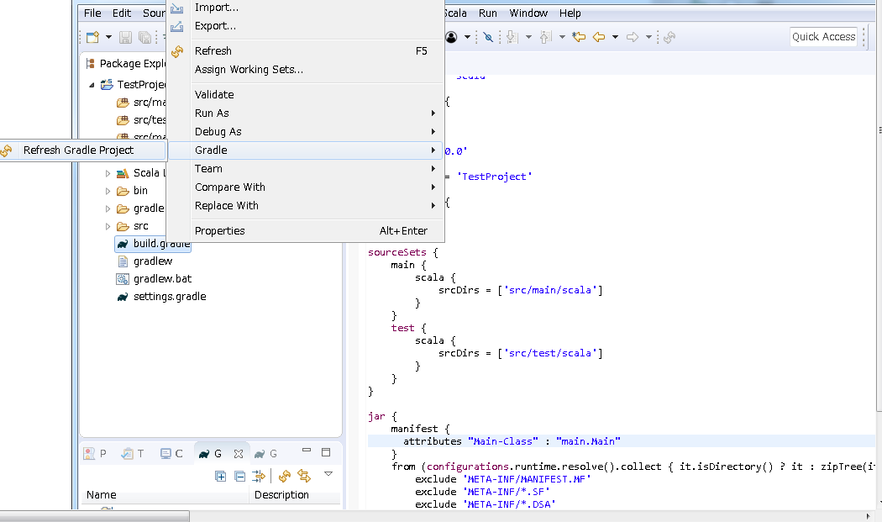

７ |  | HelloWorld

 |  | ① | 右クリックメニューからMainオブジェクトを作成する。

 |  |  | オブジェクト |  |  | main.Main
 |  |  | ※手順６で作成を行ったビルドスクリプトにより、「main.Main」がエントリポイントとして指定される

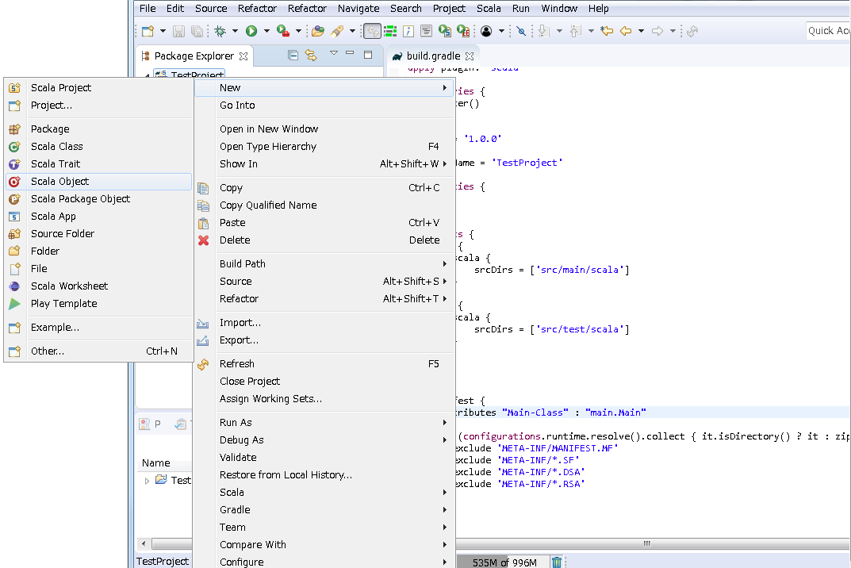

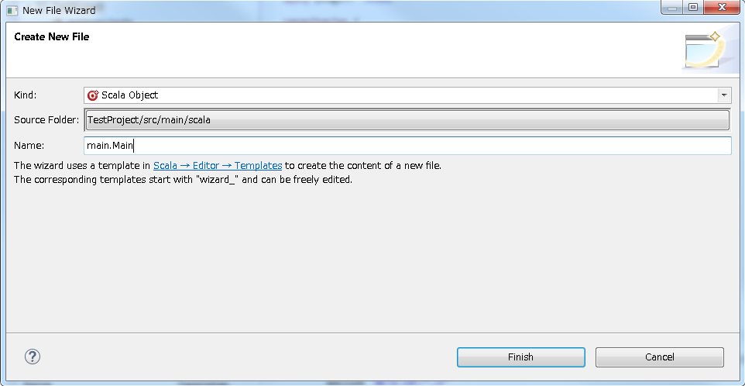

 |  | ② | Main.scalaが作成されていることを確認する。
 |  |  | ※Scalaの場合、１つのファイルに複数のクラスやオブジェクト(シングルトン)などを記述できる
 |  |  | メニューから作成されるのはscalaファイルとクラスやオブジェクトなどの雛形
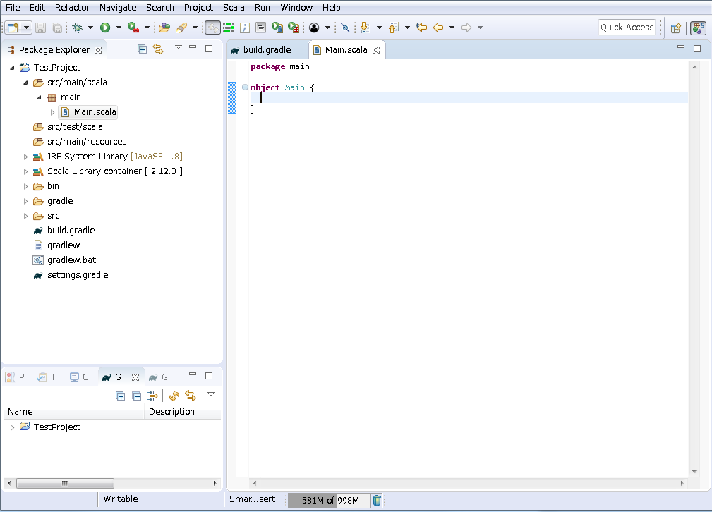

 |  | ③ | Hello World (Javaライクな記述の場合)
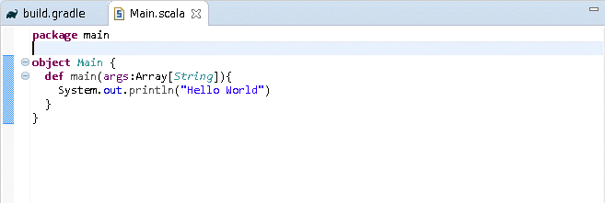

 |  |  | package main object Main { def main(args:Array[String]){ System.out.println("Hello World") } }

 |  | ④ | Hello World (Scala独自記法を活用した場合)

 |  |  | package main object Main extends App { println("Hello World") }

 |  | ⑤ | エディタ上の右クリックメニューから実行を行う。
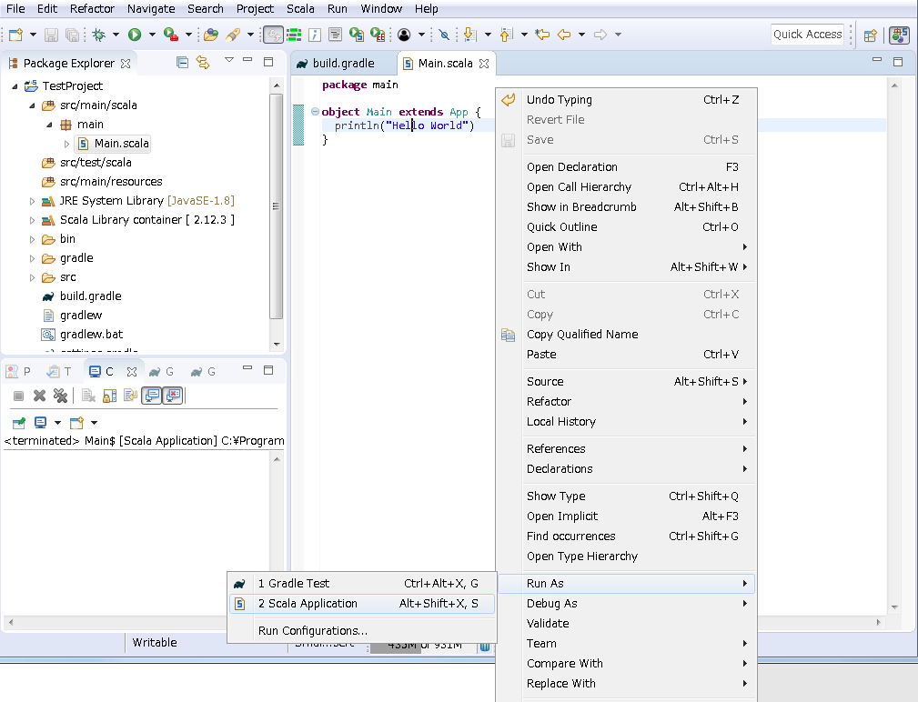

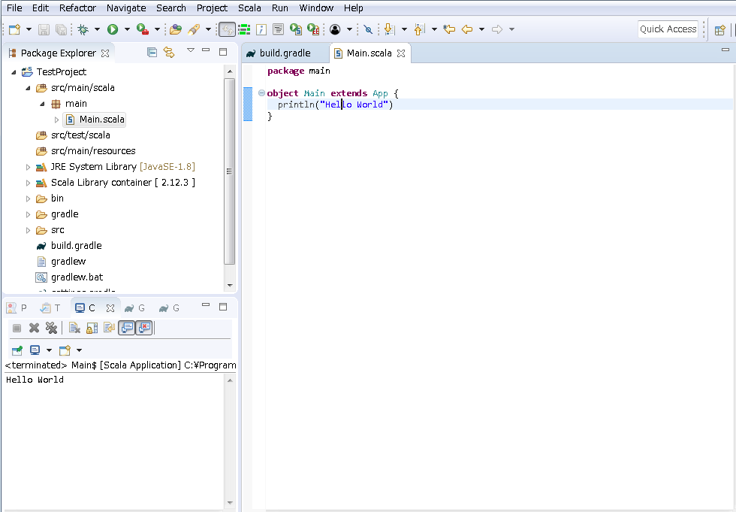

８ |  | 実行ファイル作成

 |  | ① | gradleタスクウィンドウの表示。
 |  |  | デフォルト状態ではコンソールウィンドウと並んで表示されている。
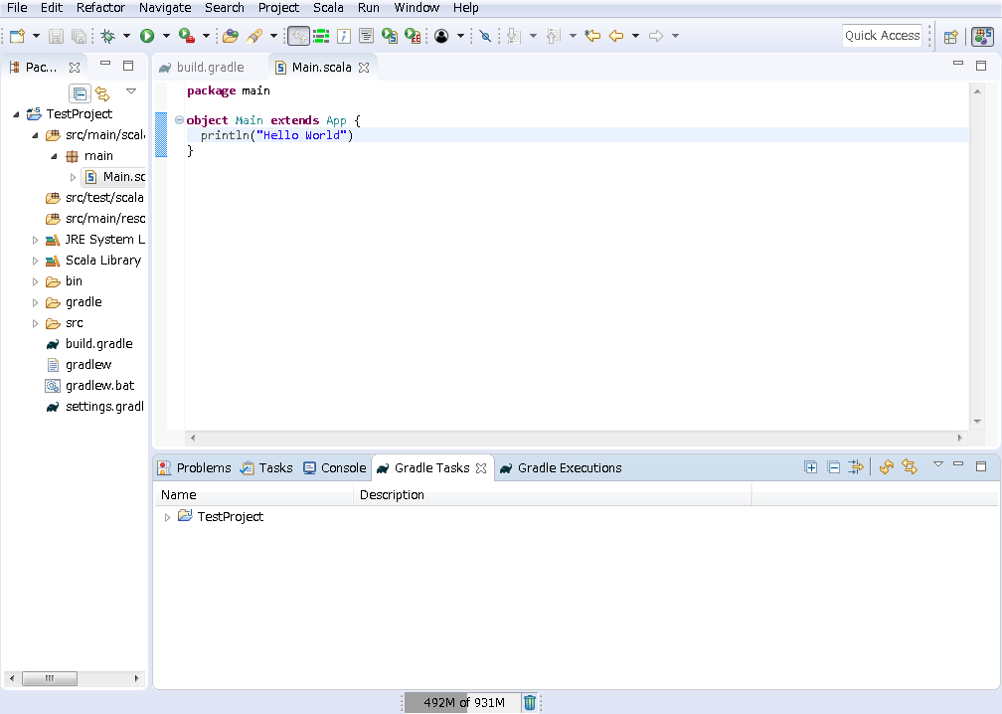

 |  |  | ウィンドウを消してしまった場合は、上部メニューの「Window」から表示を行う。
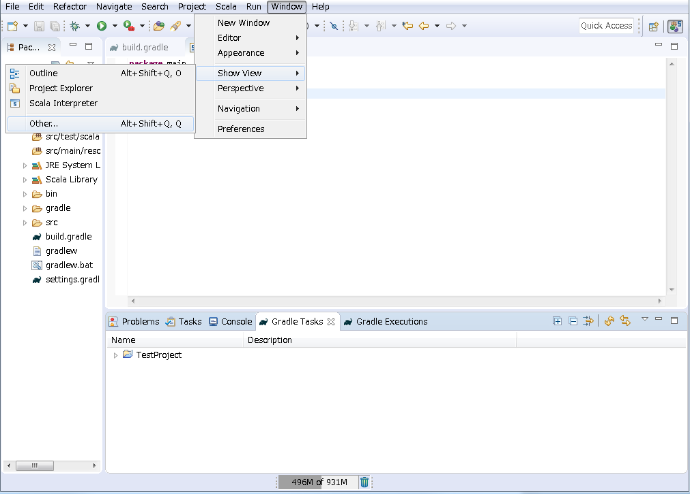

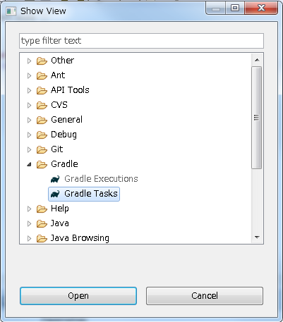

 |  | ② | 「build」項目の右クリックメニューから、ビルドタスクを起動する。(項目のダブルクリックでも可)
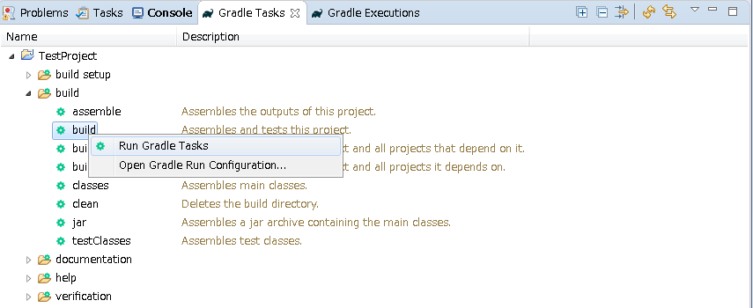

 |  |  | 成功例
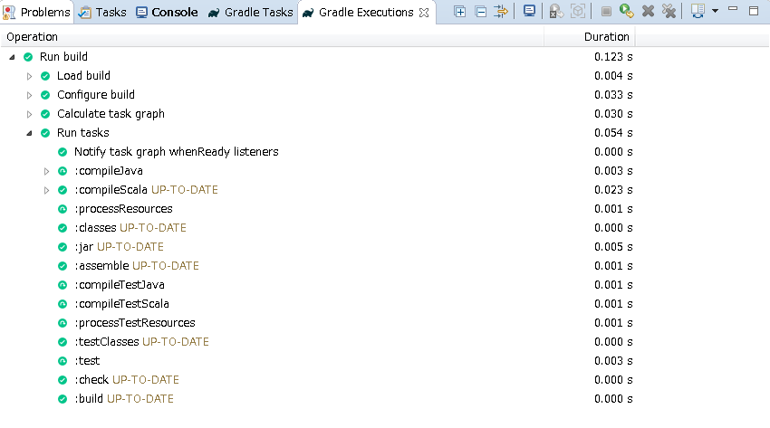

 |  | ③ | プロジェクトフォルダの右クリックメニューから、出力フォルダを表示する。
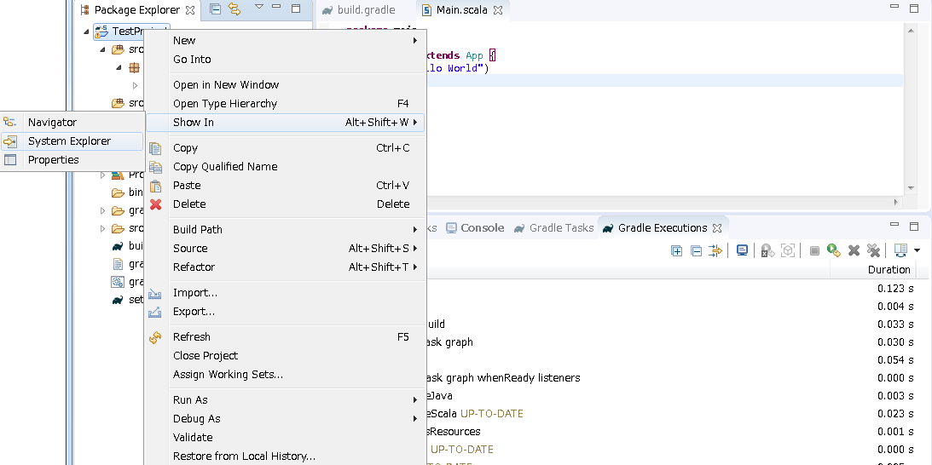

 |  |  | プロジェクトフォルダが表示される
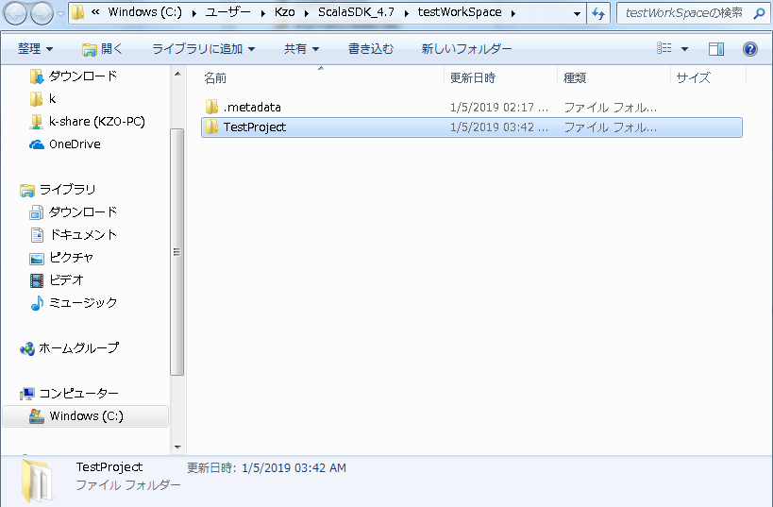

 |  |  | [プロジェクトフォルダ] - build - libs と階層を下りる。
 |  |  | ※ファイル名はビルドスクリプトに指定したbasename+version.jarとなっている
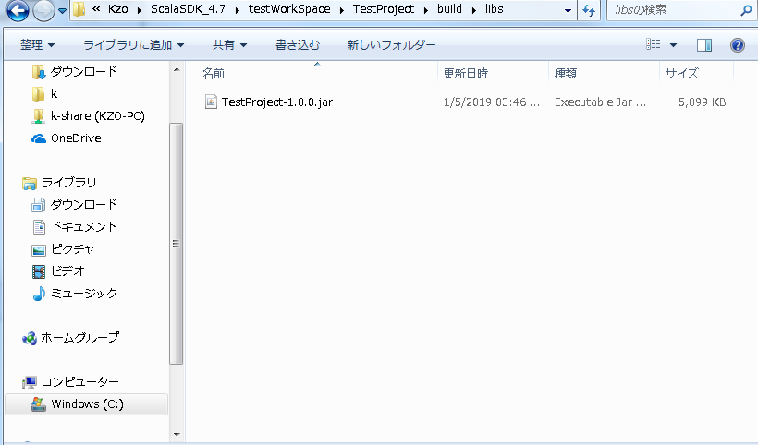

 |  | ③ | 実行
 |  |  | CUIとして実装されているので、コマンドプロンプトから起動を行う。
 |  |  | ※GUIの場合はダブルクリックで実行可能

 |  |  | 入力コマンド |  |  | java -jar TestProject-1.0.0.jar

 |  |  | 「Hello World」と表示されれば成功。
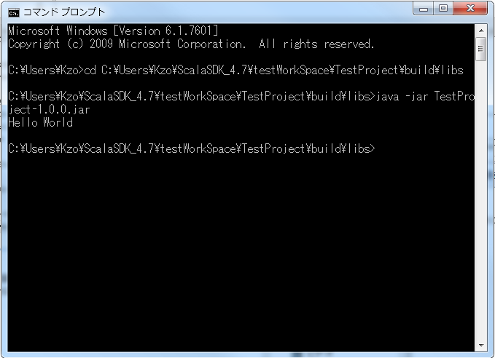

９ |  | おすすめライブラリ

 |  | スタンドアロンアプリ、バッチタスクなど作成する場合に使えるライブラリを紹介する。
 |  | gradle.buildファイルに追加するだけで、自動で依存関係を解決しダウンロードを行うことができる。
 |  | ダウンロード元はmavenリポジトリであり、gradle.buildに追加する文字列はHPから取得が出来る。

 |  | URL |  |  | https://maven.apache.org/

 |  | 紹介するライブラリのバージョンは、上記で作成した環境にマッチさせているので
 |  | ライブラリの最新ではない場合がある。

 |  | ① | GUI作成(JavaFXラッパ)

 |  |  | 追加文字列 |  |  | compile 'org.scalafx:scalafx_2.12:8.0.102-R11'

 |  |  | （使用例）
 |  |  | gradle.buildにライブラリを追加
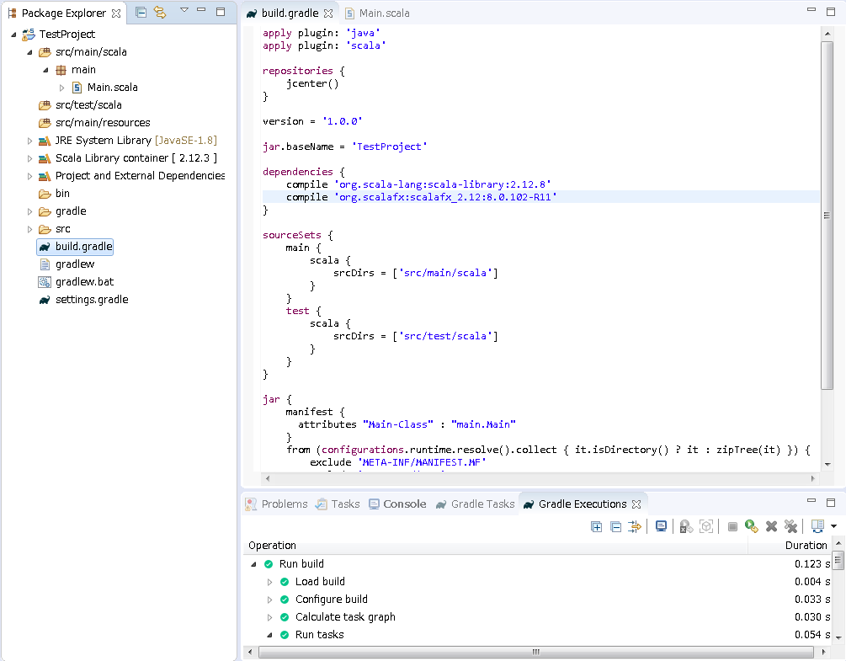

 |  |  |  |  |  |  |  |  | ※文字列を加えて保存し、手順６の「ビルドファイルのリフレッシュ」を行う

 |  |  | Main.scalaにscalafxをインポート
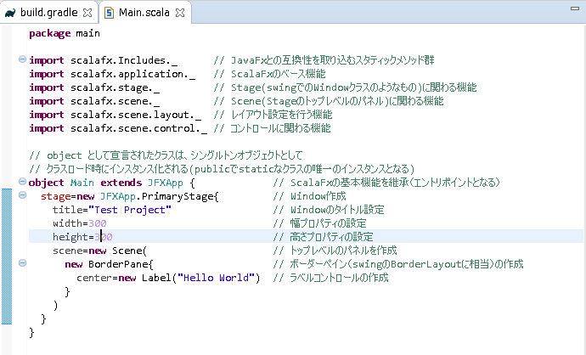

 |  |  |  |  |  |  |  |  | ※Scalaでは末尾の「;」は不要
 |  |  |  |  |  |  |  |  | ※ワイルドカードは「_」アンダーバーを使用する

 |  |  | package main import scalafx.Includes._ // JavaFxとの互換性を取り込むスタティックメソッド群 import scalafx.application._ // ScalaFxのベース機能 import scalafx.stage._ // Stage(swingでのWindowクラスのようなもの)に関わる機能 import scalafx.scene._ // Scene(Stageのトップレベルのパネル)に関わる機能 import scalafx.scene.layout._ // レイアウト設定を行う機能 import scalafx.scene.control._ // コントロールに関わる機能 // object として宣言されたクラスは、シングルトンオブジェクトとして // クラスロード時にインスタンス化される(publicでstaticなクラスの唯一のインスタンスとなる) object Main extends JFXApp { // ScalaFxの基本機能を継承（エントリポイントとなる） stage=new JFXApp.PrimaryStage{ // Window作成 title="Test Project" // Windowのタイトル設定 width=300 // 幅プロパティの設定 height=300 // 高さプロパティの設定 scene=new Scene( // トップレベルのパネルを作成 new BorderPane{ // ボーダーペイン（swingのBorderLayoutに相当）の作成 center=new Label("Hello World") // ラベルコントロールの作成 } ) } }

 |  |  | ビルド＆実行
 |  |  | 手順８を参考に実行ファイルを作成する。
 |  |  | jarファイルのダブルクリックでウィンドウが表示されれば成功
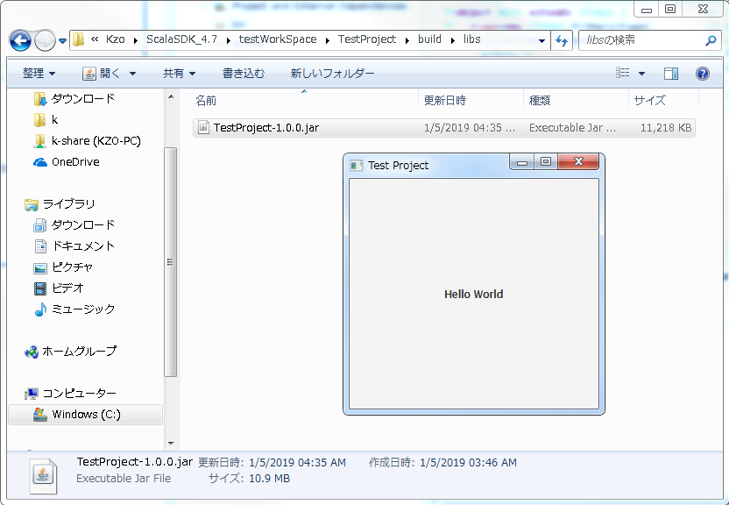

 |  |  | ビルドが上手くいかない場合は、プロジェクトのcleanを行ったり、一度エディタ上で実行を行うと良い。
 |  |  | （失敗表示例）
 |  |  | ビルド実行結果の項目の右クリックメニューから、エラー内容を見ることができる。
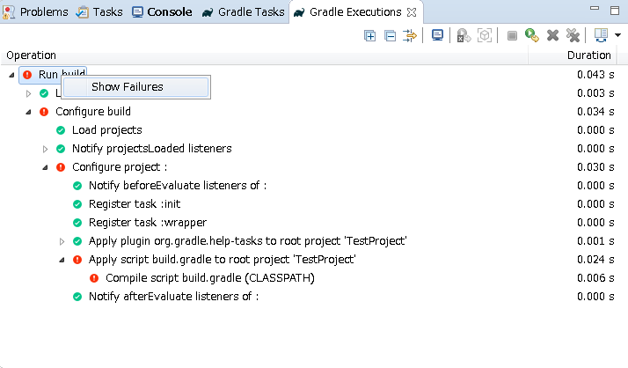

 |  |  |  |  |  |  |  |  | ※ビルドスクリプトに誤りがあった場合を参考として掲載

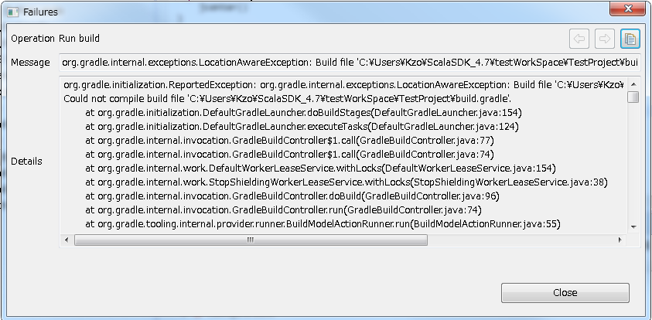

 |  |  | プロジェクトリフレッシュ方法
 |  |  | リフレッシュ対象のプロジェクトフォルダを選択状態にし、上部メニューの Project - Clean... を選択
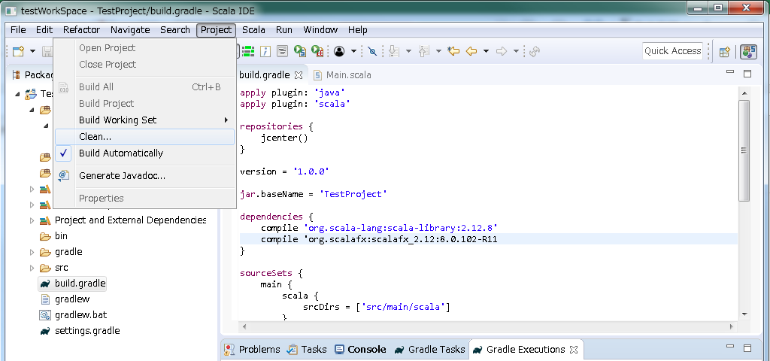

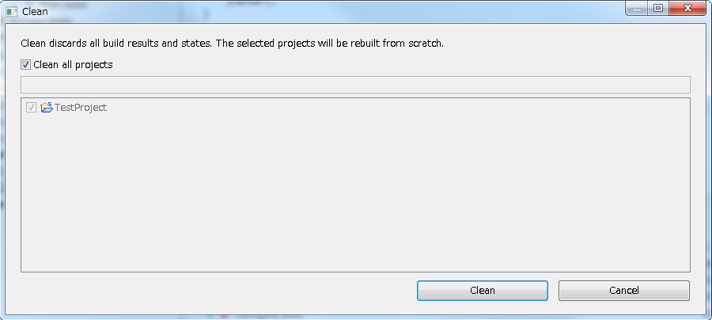

 |  |  |  |  |  |  |  |  | ※リフレッシュ対象のプロジェクトが選択されていることを確認

 |  | ② | コンフィグ操作ライブラリ

 |  |  | 追加文字列 |  |  | compile 'com.typesafe:config:1.3.1'

 |  |  | ソースファイル
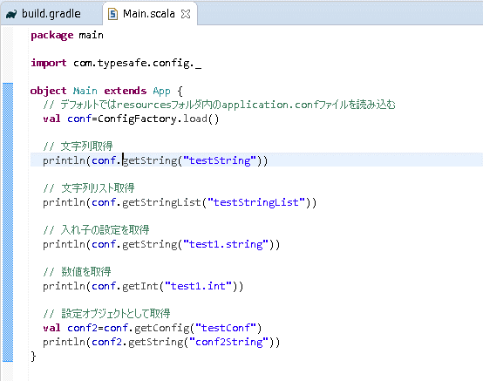

 |  |  | package main import com.typesafe.config._ object Main extends App { // デフォルトではresourcesフォルダ内のapplication.confファイルを読み込む val conf=ConfigFactory.load() // 文字列取得 println(conf.getString("testString")) // 文字列リスト取得 println(conf.getStringList("testStringList")) // 入れ子の設定を取得 println(conf.getString("test1.string")) // 数値を取得 println(conf.getInt("test1.int")) // 設定オブジェクトとして取得 val conf2=conf.getConfig("testConf") println(conf2.getString("conf2String")) }

 |  |  | 設定ファイル（HOCON形式を使用した例）
 |  |  | ※設定ファイルにはJSONやHOCON(JSONの機能追加版)の他にも様々な形式が使用できる
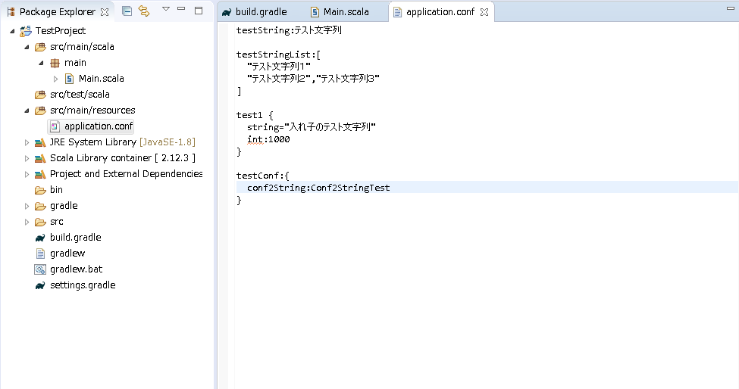

 |  |  | testString:テスト文字列 testStringList:[ "テスト文字列１" "テスト文字列２","テスト文字列３" ] test1 { string="入れ子のテスト文字列" int:1000 } testConf:{ conf2String:Conf2StringTest }

 |  |  | 実行結果

 | ③ | ログ出力ライブラリ(SLF4Jラッパ)

 |  |  | 追加文字列 |  |  | compile 'com.typesafe.scala-logging:scala-logging_2.12:3.9.0'
 |  |  |  |  |  | compile 'org.slf4j:slf4j-api:1.7.25'
 |  |  |  |  |  | compile 'ch.qos.logback:logback-core:1.2.3'
 |  |  |  |  |  | testCompile 'ch.qos.logback:logback-classic:1.2.3

 |  |  | ソースファイル

 |  |  | package main import com.typesafe.scalalogging.LazyLogging object Main extends App with LazyLogging { logger.trace("Trace test") logger.info("Info test") logger.debug("Debug test") logger.warn("Warn test") logger.error("Error test") }

 |  |  | 実行結果

 |  |  |  |  |  |  |  |  | ※デフォルトではINFOレベル以上が出力される

 |  |  | ログレベルの設定
 |  |  | resourceフォルダ内にlogback.xmlを作成

 |  |  |  |  |  |  |  |  | ※トレースレベルに設定

 |  |  | <configuration> <appender name="STDOUT" class="ch.qos.logback.core.ConsoleAppender"> <encoder> <pattern>%d{HH:mm:ss.SSS} [%thread] %-5level %logger{36} - %msg%n</pattern> </encoder> </appender> <root level="trace"> <appender-ref ref="STDOUT"/> </root> </configuration>

 |  |  | 実行結果

 |  |  | ファイル出力設定例（logback.xml）
 |  |  | INFOログとERRORログを別のファイルに出力、１日ごとにログファイルを新しく作成する。
 |  |  | コンソールにはDEBUGレベル以上のログを出力
 |  |  | <configuration scan="true" scanPeriod="30 seconds" > <property file="./system.conf" /> <appender name="PLAYLOG" class="ch.qos.logback.core.rolling.RollingFileAppender"> <filter class="ch.qos.logback.classic.filter.LevelFilter"> <level>INFO</level> <onMatch>ACCEPT</onMatch> <onMismatch>DENY</onMismatch> </filter> <rollingPolicy class="ch.qos.logback.core.rolling.TimeBasedRollingPolicy"> <fileNamePattern>${PLAYLOG_HOME:-./playlog}/${PLAYLOG_FILE_NAME:-playlog}_%d{yyyy-MM-dd}.log</fileNamePattern> </rollingPolicy> <encoder> <pattern>%d{yyyy-MM-dd HH:mm:ss.SSS} %msg%n</pattern> </encoder> </appender> <appender name="ERRORLOG" class="ch.qos.logback.core.rolling.RollingFileAppender"> <filter class="ch.qos.logback.classic.filter.LevelFilter"> <level>ERROR</level> <onMatch>ACCEPT</onMatch> <onMismatch>DENY</onMismatch> </filter> <rollingPolicy class="ch.qos.logback.core.rolling.TimeBasedRollingPolicy"> <fileNamePattern>${ERRORLOG_HOME:-./log/errorlog}/${ERRORLOG_FILE_NAME:-errorlog}_%d{yyyy-MM-dd}.log</fileNamePattern> </rollingPolicy> <encoder> <pattern>%d{yyyy-MM-dd HH:mm:ss.SSS} %msg%n</pattern> </encoder> </appender> <appender name="STDOUT" class="ch.qos.logback.core.ConsoleAppender"> <encoder> <pattern>%d{HH:mm:ss.SSS} [%thread] %-5level %logger{36} - %msg%n</pattern> </encoder> </appender> <root level="debug"> <appender-ref ref="STDOUT" /> <appender-ref ref="PLAYLOG" /> <appender-ref ref="ERRORLOG" /> </root> </configuration> |  |  |  |  |  | ※30秒ごとに設定ファイルをスキャン

 |  |  |  |  |  |  |  |  | ※指定のタイミングで出力ファイルを新規ファイルに変更するアペンダー
 |  |  |  |  |  |  |  |  | ※出力するログのフィルター
 |  |  |  |  |  |  |  |  | ※INFOレベルを出力
 |  |  |  |  |  |  |  |  | ※INFOレベルを出力、それ以外を拒否

 |  |  |  |  |  |  |  |  | ※時間によって出力ファイルを切り替える
 |  |  |  |  |  |  |  |  | ※作成されるファイル名のテンプレート、ddまで指定することで、１日単位でログファイルが切り替わる。

 |  |  |  |  |  |  |  |  | ※ログの出力形式

 |  |  |  |  |  |  |  |  | ※コンソール出力を行うアペンダー

 |  |  |  |  |  |  |  |  | ※上記で設定したアペンダーをルートに登録

 | ④ | 以下、概要のみ

 |  | typesafe社が提供しているライブラリ、scalaでは鉄板の構成
 |  | その他、javaで使用できるライブラリは全て使用可能

 |  | akka.actor
 |  | 追加文字列 |  |  | compile 'com.typesafe.akka:akka-actor_2.12:2.5.8'
 |  | 概要 |  |  | アクターと言う仕組みを使い、スレッド間通信をメッセージで行うことで、安全で柔軟な平行処理が可能。

 |  | akka.stream
 |  | 追加文字列 |  |  | compile 'com.typesafe.akka:akka-stream_2.12:2.5.8'
 |  | 概要 |  |  | アクターをベースに、無限のストリーム処理を制御する。バックプレッシャーを実装しており、消費側がビジーになると自動で供給側のデータ供給速度を落とすことができる。（動画配信などに有用）

 |  | akka.http
 |  | 追加文字列 |  |  | compile 'com.typesafe.akka:akka-http_2.12:10.1.5'
 |  |  |  |  | compile 'com.typesafe.akka:akka-http-core_2.12:10.1.5'
 |  | 概要 |  |  | actor,streamをベースに、HTTP通信の仕組みを実装。分散処理を行うHTTPサーバ群を作成することが出来る。

１０ |  | おすすめカラー

 |  | キーワードと文字列・数字のみ色付け

 |  | scalaでは型を意識しなくて良い場面が多いので、色付けはシンプルにした方が見やすくなる

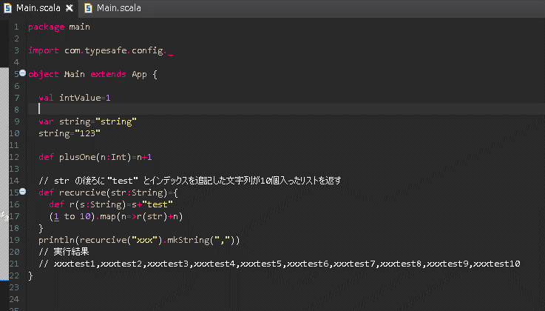

 |  |  |  |  |  |  |  |  | ※再代入不可変数

 |  |  |  |  |  |  |  |  | ※再代入可能変数

 |  |  |  |  |  |  |  |  | ※関数宣言

 |  |  |  |  |  |  |  |  | ※関数スコープ内で関数宣言

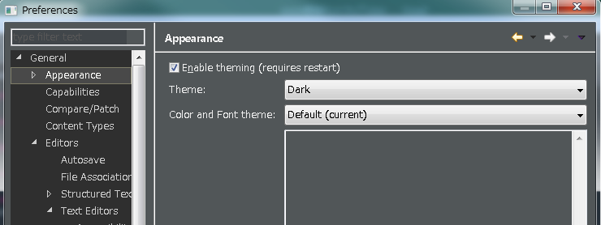

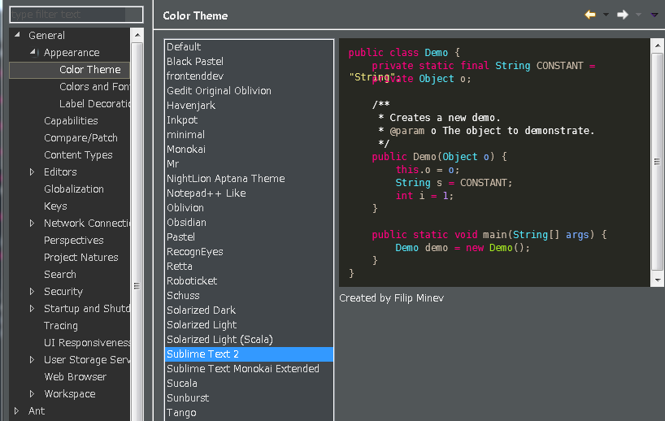

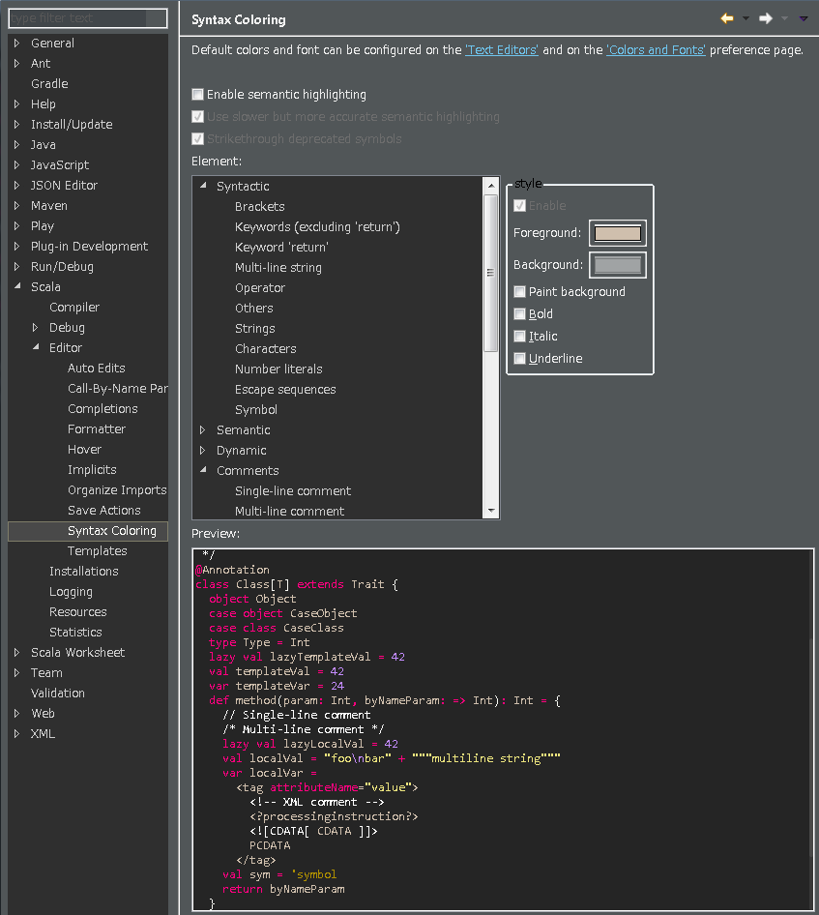

 |  |  |  |  |  |  |  |  | ※チェックボックスを外す

 |  |  |  |  |  |  |  |  | ※キーワード、文字列、数値以外は白またはグレー

